Схема
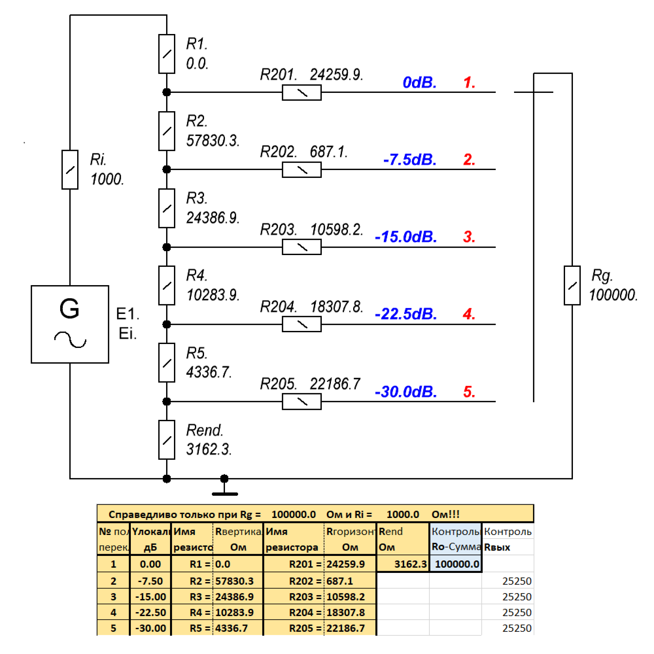

Графики_Ro
200 | Ri, [Ом]. |  |  |  |  | Ri | Максимум | Rg | Ro, принятый
10000 | Rg, [Ом]. |  |  |  | X | 200 | 2835.4893758 | 10000 | 4195.4600394
4195.4600394 | Ro, [Ом]. Принятый к расчету номинал. |  |  |  | Yo,[доля] | 0.49504950495 | 0.86822553121 | 0.78118896961 | 0.8599964995
100 | Начало |  |  |  | Yo,[%] | 49.504950495 | 86.822553121 | 78.118896961 | 85.99964995
30000 | Конец |  |  |  | Yo,[дБ] | -6.1070273889 | -1.2273489472 | -2.1448779516 | -1.3100663298
300 | Кратность
Влияние выбора Ro на передачу сигнала Yo,[%] при максимальной громкости (α = 1)
 | Ro | Yo, доля | Yo, [%] | Yo, дБ
0 | 100 | 0.33085194376 | 33.085194376 | -9.6073261907
1 | 105.86958545 | 0.34349989927 | 34.349989927 | -9.2814677191
2 | 112.08369124 | 0.35636586298 | 35.636586298 | -8.9620780922
3 | 118.66253928 | 0.36943369128 | 36.943369128 | -8.649270014
4 | 125.62753842 | 0.38268600557 | 38.268600557 | -8.3431483837
5 | 133.00135415 | 0.39610426036 | 39.610426036 | -8.043809729
6 | 140.80798228 | 0.40966882486 | 40.966882486 | -7.751341678
7 | 149.07282713 | 0.42335907752 | 42.335907752 | -7.4658224761
8 | 157.82278411 | 0.43715351248 | 43.715351248 | -7.1873205551
9 | 167.08632729 | 0.45102985703 | 45.102985703 | -6.9158941597
10 | 176.89360205 | 0.46496519848 | 46.496519848 | -6.6515910356
11 | 187.27652318 | 0.47893611907 | 47.893611907 | -6.3944481861
12 | 198.26887875 | 0.49291883697 | 49.291883697 | -6.1444916979
13 | 209.90644001 | 0.50688935163 | 50.688935163 | -5.9017366407
14 | 222.22707788 | 0.52082359132 | 52.082359132 | -5.6661870422
15 | 235.27088612 | 0.53469756098 | 53.469756098 | -5.4378359386
16 | 249.08031183 | 0.54848748805 | 54.848748805 | -5.2166654998
17 | 263.70029358 | 0.56216996449 | 56.216996449 | -5.0026472302
18 | 279.17840766 | 0.57572208294 | 57.572208294 | -4.7957422403
19 | 295.56502286 | 0.58912156517 | 58.912156517 | -4.595901587
20 | 312.91346445 | 0.60234688126 | 60.234688126 | -4.4030666787
21 | 331.28018765 | 0.61537735808 | 61.537735808 | -4.2171697406
22 | 350.72496135 | 0.62819327576 | 62.819327576 | -4.0381343328
23 | 371.31106267 | 0.64077595134 | 64.077595134 | -3.8658759184
24 | 393.10548279 | 0.65310780884 | 65.310780884 | -3.7003024719
25 | 416.17914503 | 0.66517243534 | 66.517243534 | -3.5413151237
26 | 440.60713559 | 0.67695462291 | 67.695462291 | -3.3888088325
27 | 466.46894793 | 0.6884403965 | 68.84403965 | -3.2426730788
28 | 493.84874144 | 0.69961702809 | 69.961702809 | -3.1027925741
29 | 522.83561534 | 0.71047303763 | 71.047303763 | -2.969047977
30 | 553.52389856 | 0.72099818157 | 72.099818157 | -2.8413166122
31 | 586.0134568 | 0.73118342973 | 73.118342973 | -2.7194731852
32 | 620.41001742 | 0.74102093154 | 74.102093154 | -2.6033904875
Влияние выбора Ro на передачу сигнала Yo,[дБ] при максимальной громкости (α = 1)
33 | 656.82551355 | 0.75050397289 | 75.050397289 | -2.4929400884
34 | 695.37844836 | 0.75962692451 | 75.962692451 | -2.3879930072
35 | 736.19428061 | 0.76838518322 | 76.838518322 | -2.2884203647
36 | 779.40583302 | 0.77677510728 | 77.677510728 | -2.1940940077
37 | 825.15372442 | 0.78479394688 | 78.479394688 | -2.1048871066
38 | 873.58682741 | 0.79243977108 | 79.243977108 | -2.0206747231
39 | 924.86275276 | 0.79971139217 | 79.971139217 | -1.9413343452
40 | 979.14836236 | 0.80660828858 | 80.660828858 | -1.8667463912
41 | 1036.6203122 | 0.81313052722 | 81.313052722 | -1.7967946797
42 | 1097.4656273 | 0.81927868617 | 81.927868617 | -1.7313668664
43 | 1161.8823101 | 0.8250537785 | 82.50537785 | -1.6703548485
44 | 1230.0799852 | 0.83045717788 | 83.045717788 | -1.6136551364
45 | 1302.280581 | 0.83549054664 | 83.549054664 | -1.5611691934
46 | 1378.7190526 | 0.84015576678 | 84.015576678 | -1.5128037459
47 | 1459.6441456 | 0.84445487431 | 84.445487431 | -1.468471063
48 | 1545.319206 | 0.84838999747 | 84.838999747 | -1.4280892093
49 | 1636.0230373 | 0.85196329886 | 85.196329886 | -1.3915822701
50 | 1732.0508076 | 0.85517692197 | 85.517692197 | -1.3588805525
51 | 1833.7150098 | 0.85803294221 | 85.803294221 | -1.3299207617
52 | 1941.3464793 | 0.86053332245 | 86.053332245 | -1.3046461563
53 | 2055.2954699 | 0.86267987339 | 86.267987339 | -1.2830066816
54 | 2175.9327938 | 0.86447421869 | 86.447421869 | -1.2649590842
55 | 2303.6510286 | 0.86591776497 | 86.591776497 | -1.2504670076
56 | 2438.8657943 | 0.86701167661 | 86.701167661 | -1.2395010712
57 | 2582.0171062 | 0.86775685554 | 86.775685554 | -1.2320389317
58 | 2733.5708066 | 0.86815392584 | 86.815392584 | -1.2280653302
59 | 2894.0200811 | 0.86820322325 | 86.820322325 | -1.2275721231
60 | 3063.8870628 | 0.86790478961 | 86.790478961 | -1.2305582987
61 | 3243.7245322 | 0.86725837216 | 86.725837216 | -1.2370299793
62 | 3434.1177155 | 0.86626342773 | 86.626342773 | -1.2470004088
63 | 3635.6861894 | 0.86491913184 | 86.491913184 | -1.2604899256
64 | 3849.0858971 | 0.86322439268 | 86.322439268 | -1.2775259204
65 | 4075.011283 | 0.86117786997 | 86.117786997 | -1.2981427788
66 | 4314.1975526 | 0.85877799878 | 85.877799878 | -1.3223818076
67 | 4567.4230646 | 0.85602301809 | 85.602301809 | -1.3502911435
68 | 4835.5118644 | 0.85291100435 | 85.291100435 | -1.3819256447
69 | 5119.3363654 | 0.84943990979 | 84.943990979 | -1.4173467625
70 | 5419.8201881 | 0.84560760543 | 84.560760543 | -1.4566223924
71 | 5737.9411654 | 0.84141192884 | 84.141192884 | -1.4998267041
72 | 6074.7345255 | 0.83685073636 | 83.685073636 | -1.5470399478
73 | 6431.2962595 | 0.8319219597 | 83.19219597 | -1.5983482352
74 | 6808.7866893 | 0.8266236667 | 82.66236667 | -1.6538432956
75 | 7208.4342424 | 0.82095412586 | 82.095412586 | -1.7136222034
76 | 7631.5394502 | 0.81491187446 | 81.491187446 | -1.7777870768
77 | 8079.4791796 | 0.80849578974 | 80.849578974 | -1.846444747
78 | 8553.7111143 | 0.80170516257 | 80.170516257 | -1.9197063952
79 | 9055.7784977 | 0.7945397733 | 79.45397733 | -1.9976871575
80 | 9587.3151551 | 0.78699996872 | 78.699996872 | -2.080505698
81 | 10150.050811 | 0.77908673979 | 77.908673979 | -2.1682837473
82 | 10745.816717 | 0.77080179894 | 77.080179894 | -2.2611456087
83 | 11376.551612 | 0.76214765621 | 76.214765621 | -2.3592176319
84 | 12044.30803 | 0.75312769319 | 75.312769319 | -2.4626276541
85 | 12751.258983 | 0.74374623363 | 74.374623363 | -2.571504411
86 | 13499.705025 | 0.73400860959 | 73.400860959 | -2.6859769195
87 | 14292.081748 | 0.72392122201 | 72.392122201 | -2.8061738338
88 | 15130.967699 | 0.7134915944 | 71.34915944 | -2.9322227784
89 | 16019.092778 | 0.70272841859 | 70.272841859 | -3.0642496616
90 | 16959.347118 | 0.69164159126 | 69.164159126 | -3.2023779739
91 | 17954.790489 | 0.68024224012 | 68.024224012 | -3.3467280749
92 | 19008.66226 | 0.66854273886 | 66.854273886 | -3.4974164753
93 | 20124.391935 | 0.65655670978 | 65.655670978 | -3.6545551195
94 | 21305.610317 | 0.64429901343 | 64.429901343 | -3.8182506732
95 | 22556.161321 | 0.63178572469 | 63.178572469 | -3.9886038257
96 | 23880.114485 | 0.61903409482 | 61.903409482 | -4.1657086098
97 | 25281.778211 | 0.6060624994 | 60.60624994 | -4.3496517495
98 | 26765.713787 | 0.59289037218 | 59.289037218 | -4.5405120403
99 | 28336.75023 | 0.57953812525 | 57.953812525 | -4.7383597689
100 | 30000 | 0.56602705609 | 56.602705609 | -4.9432561808

